Faktura
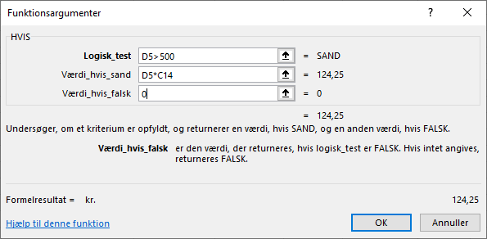
Forlaget FU.dk

Antal | Beskrivelse | Pris pr. stk. | Subtotal | Rabat | Pris i alt
10 | Word for begyndere | kr. 248.50 | kr. 2,485.00 |  | kr. 2,485.00
15 | Tegneøvelser | kr. 345.00 | kr. 5,175.00 |  | kr. 5,175.00
2 | Webdesign for nørder | kr. 148.00 | kr. 296.00 |  | kr. 296.00
1 | Excel forfra | kr. 345.00 | kr. 345.00 |  | kr. 345.00

 | Moms |  |  | 25% | 2,075.25 kr.

 | Total |  |  |  | kr. 10,376.25

Rabat for køb over 500 kr. |  | 5%

